Dashboard
BLOCK 139

 | VERSION | 1.0.0

Chuyên Đề Phát Triển Web 1

Evidance
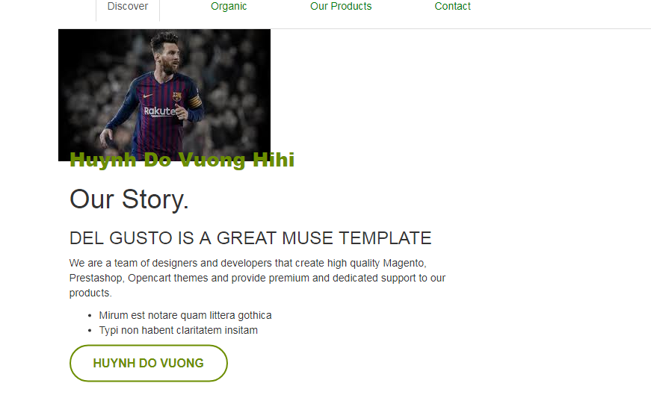
hình1

hình2

 | 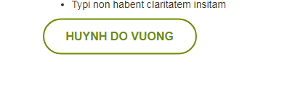

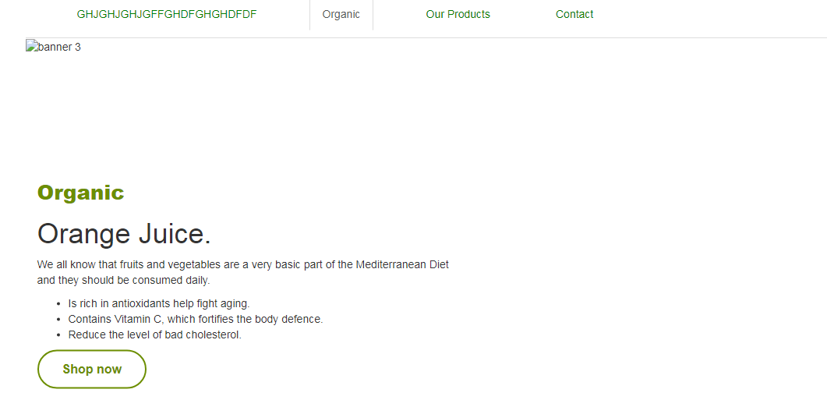

hình4

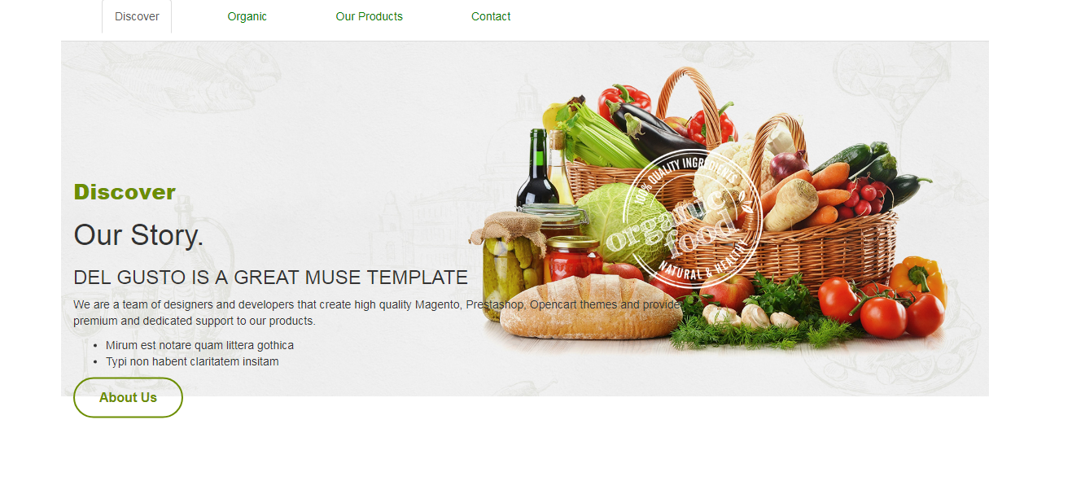
hình5

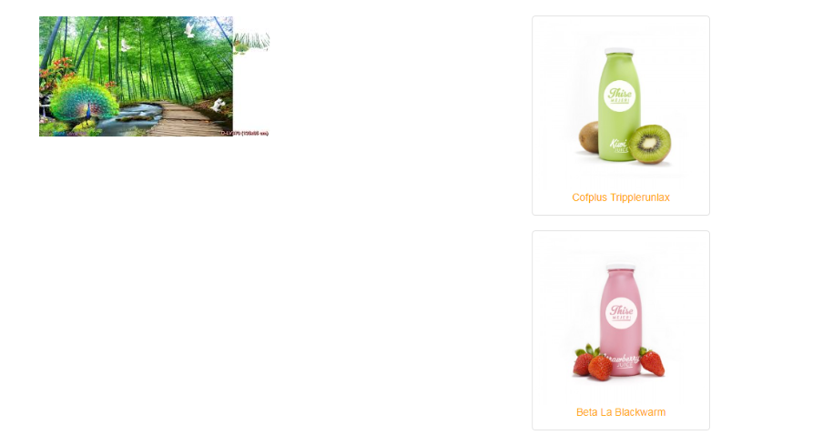
hình6

hinh7

hinh8

